IMAGENS
Imagem 01:
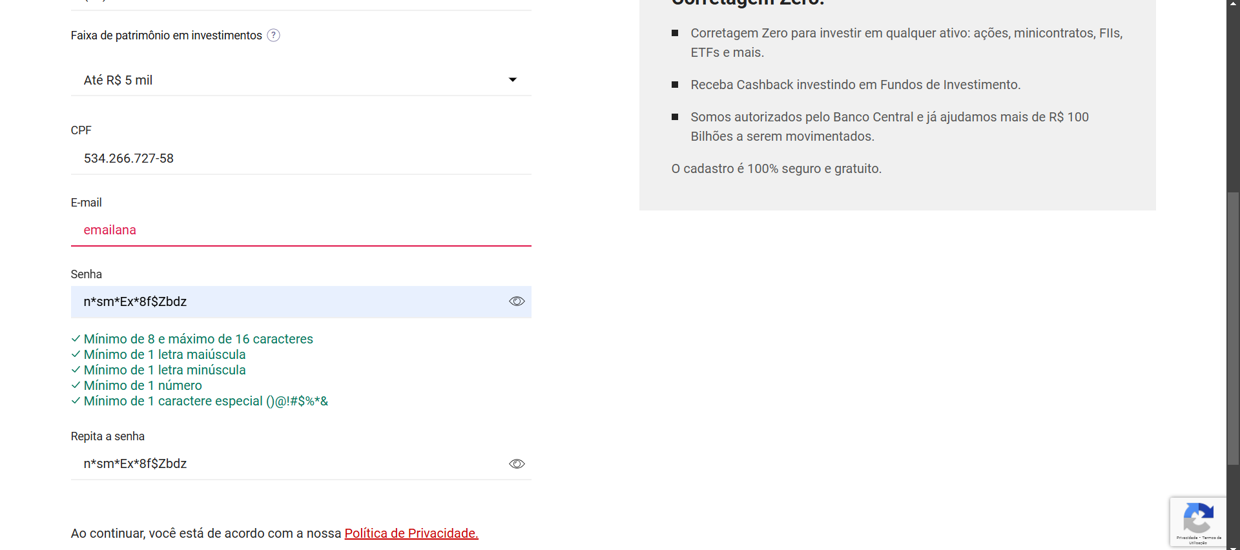

Imagem 02:

Imagem 03

